스마트견적관리
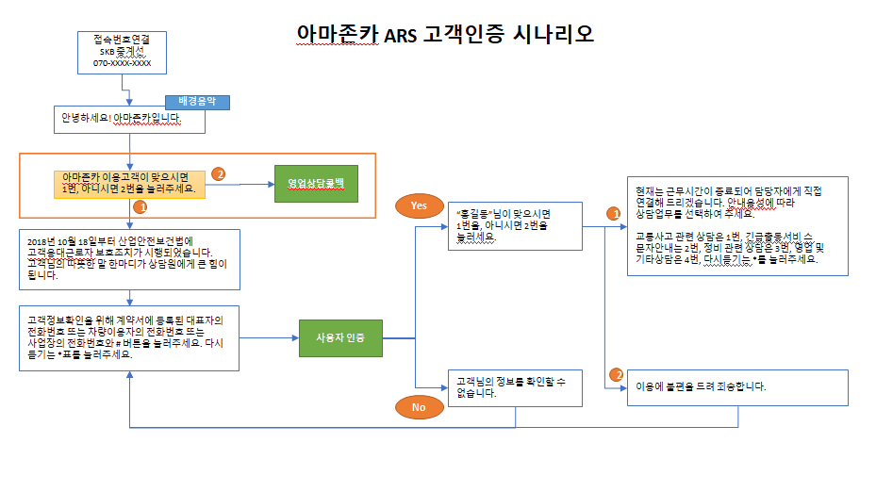
1 | 영업관리 - 견적관리 | 스마트견적관리
 | * 홈페이지 실시간견적후 상담요청 혹은 견적서 간편상담신청 혹은 영업시간이후 ARS 영업상담 선택시 스마트견적관리에 등록이 됨

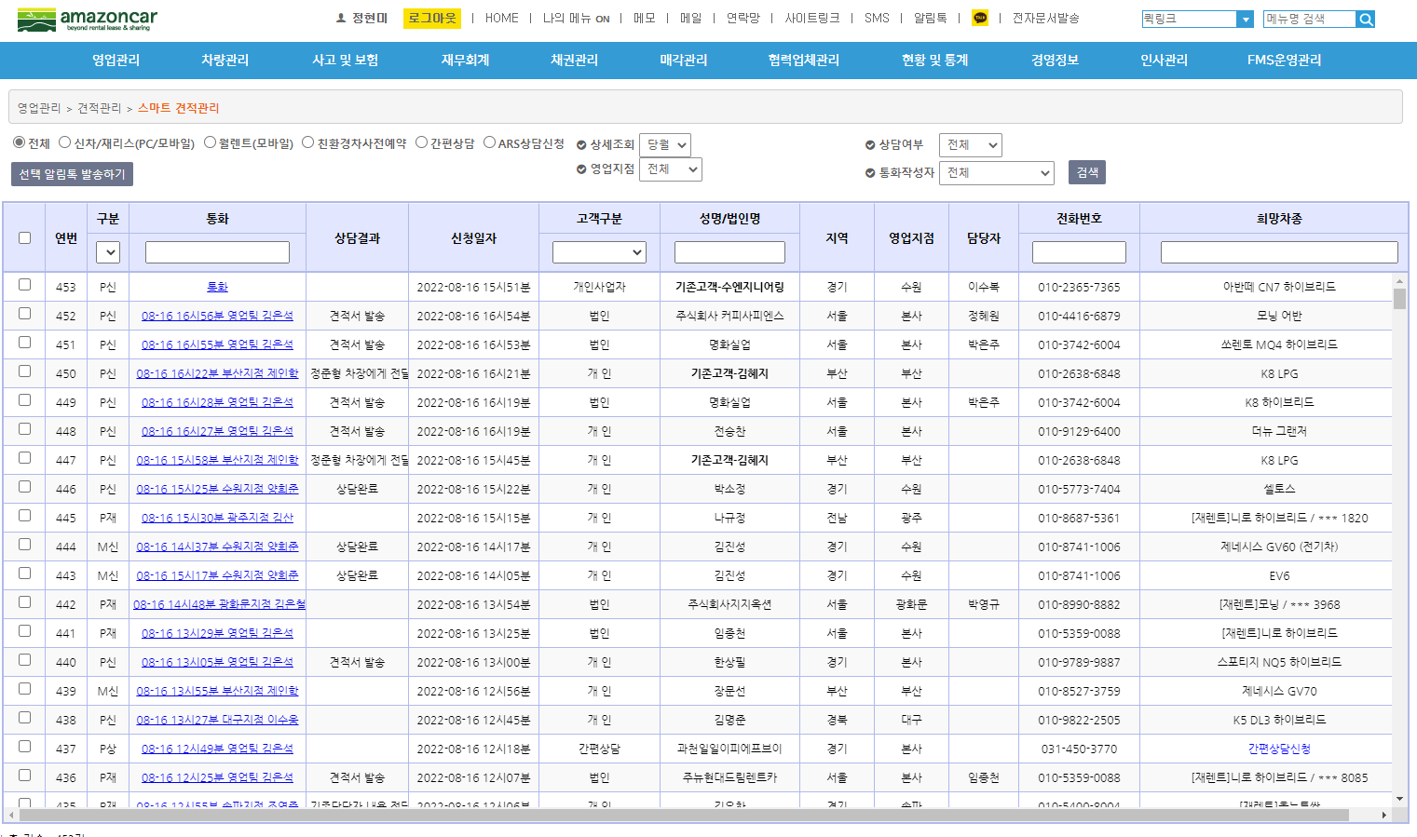

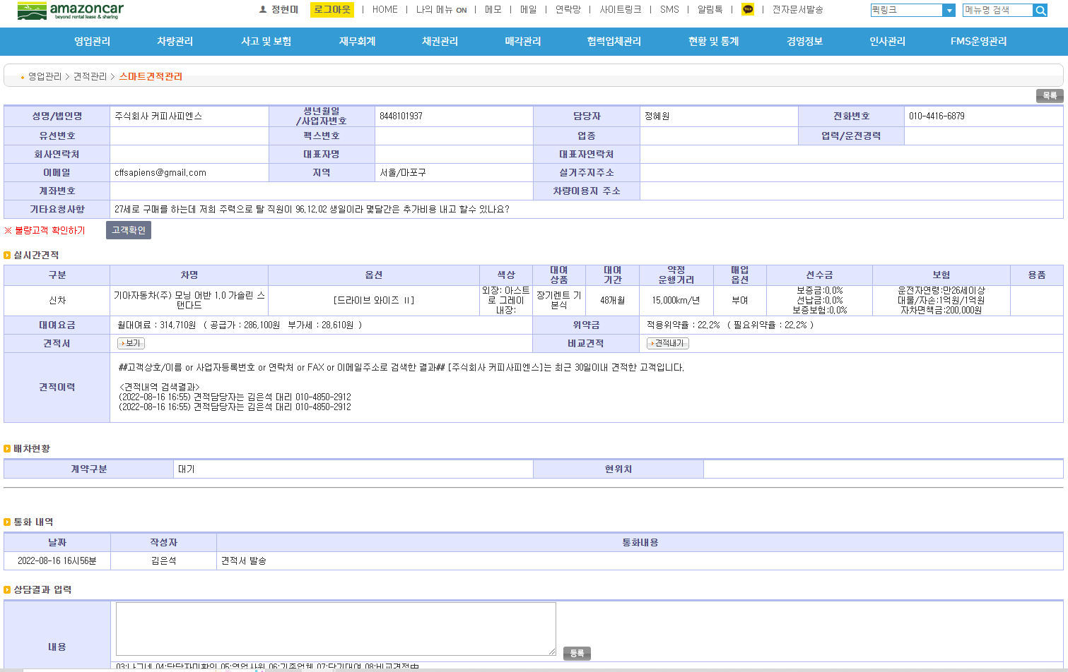

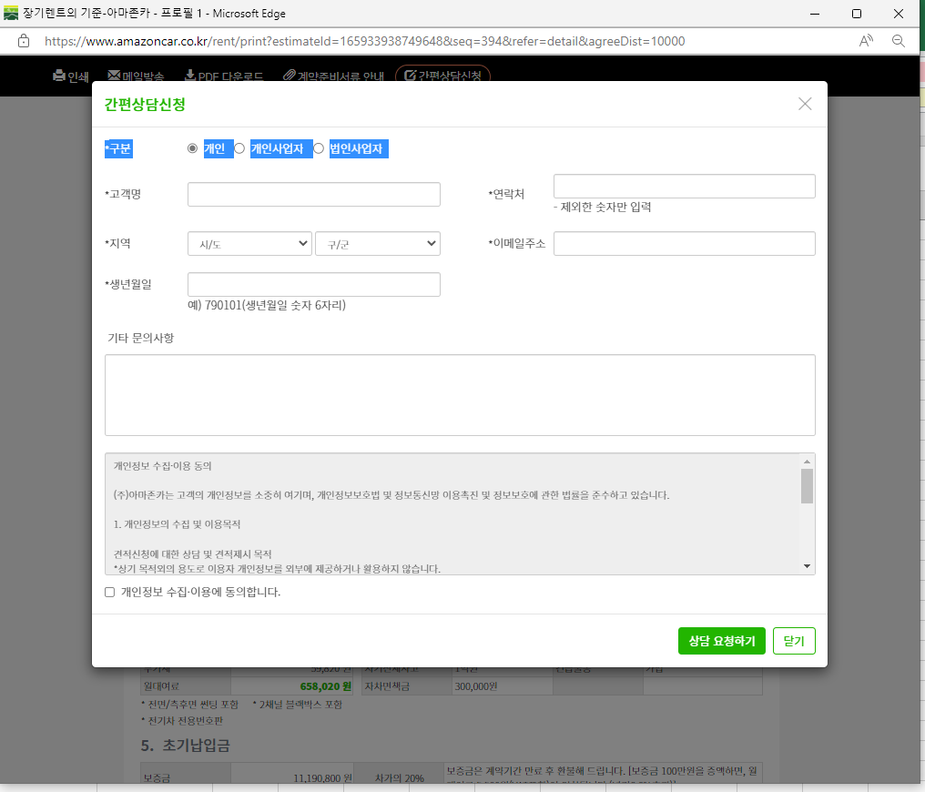

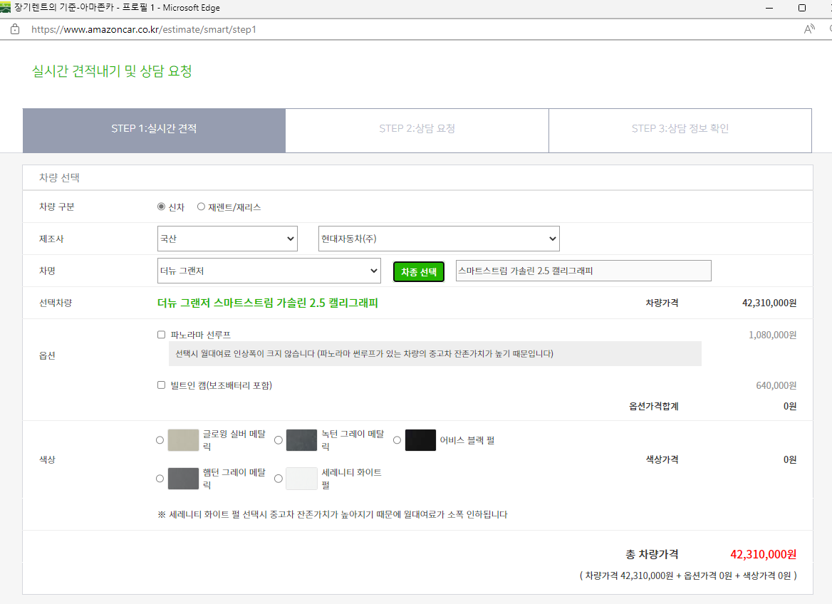

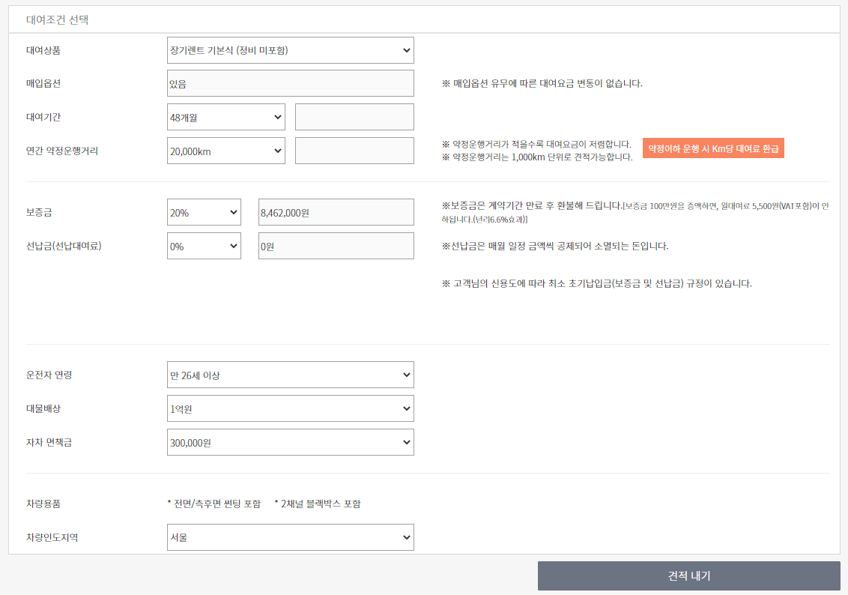

 | * 영업 및 기타상담 4번 선택시 스마트견적에 등록되어 익일 당직자가 대응함.

신차다중견적내기
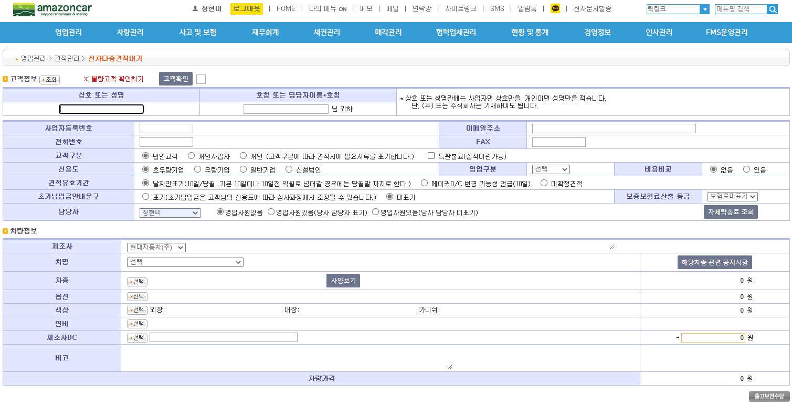
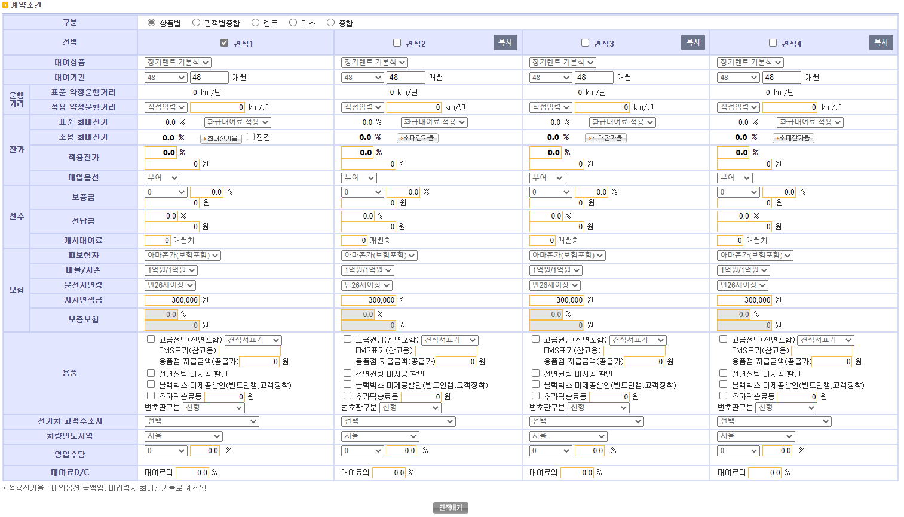
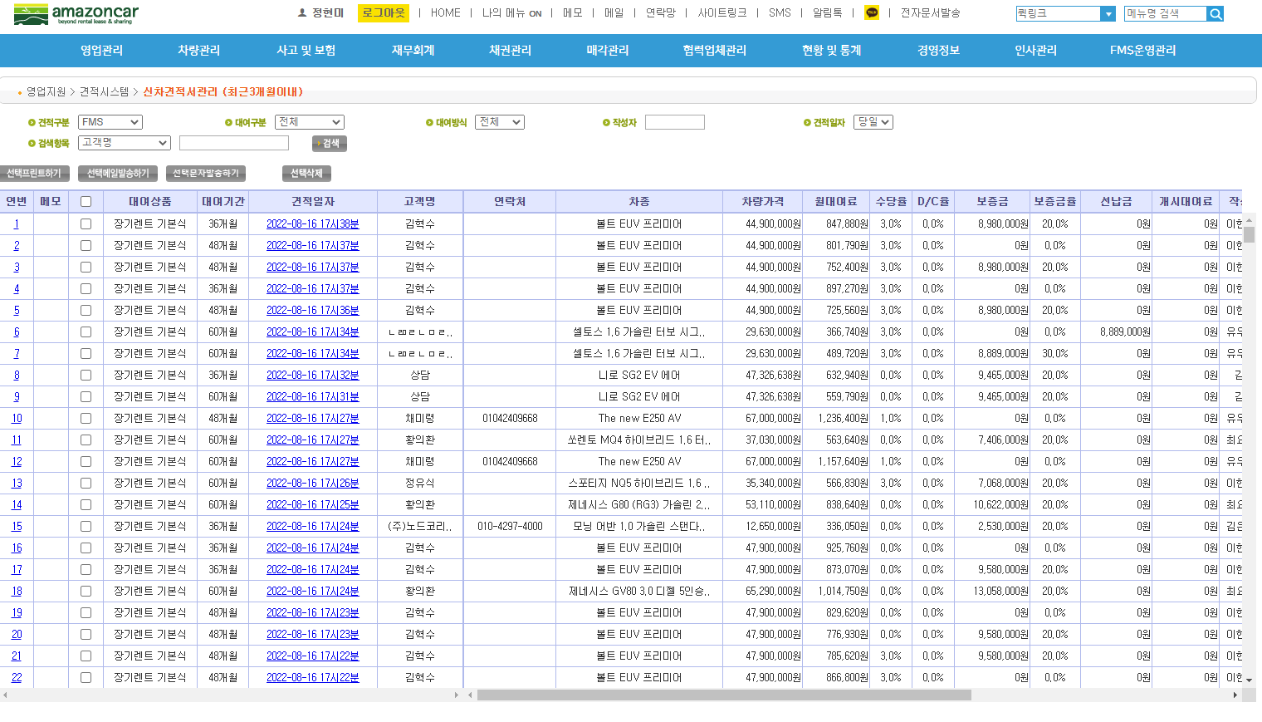
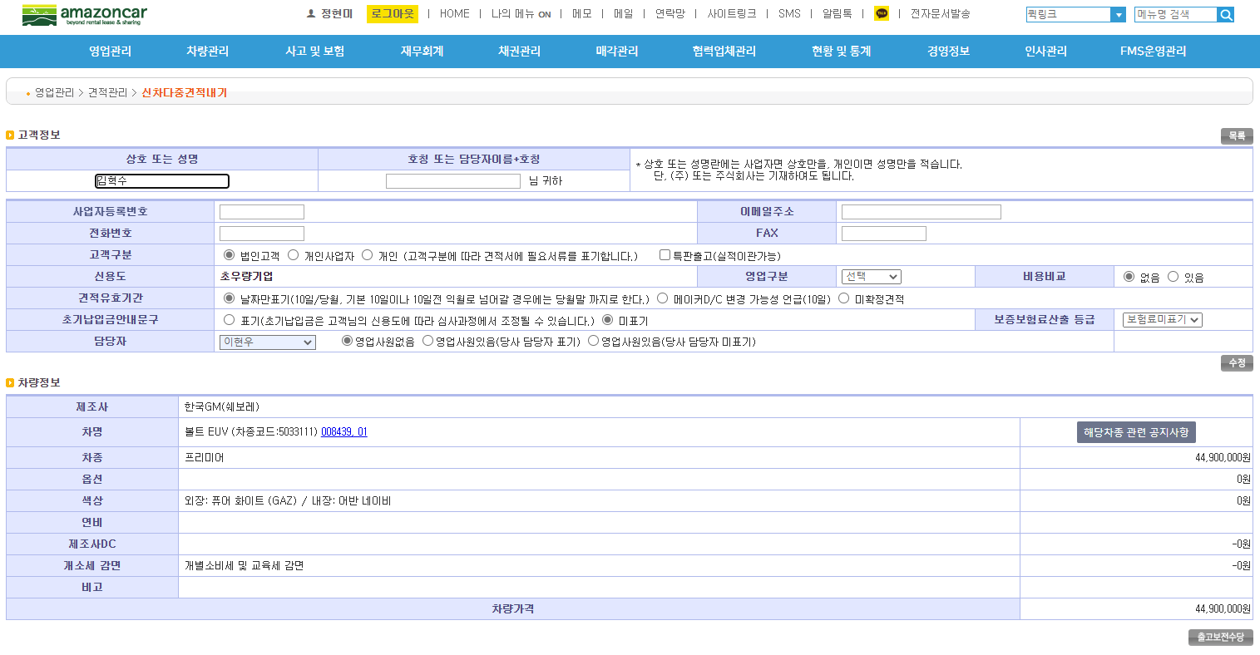
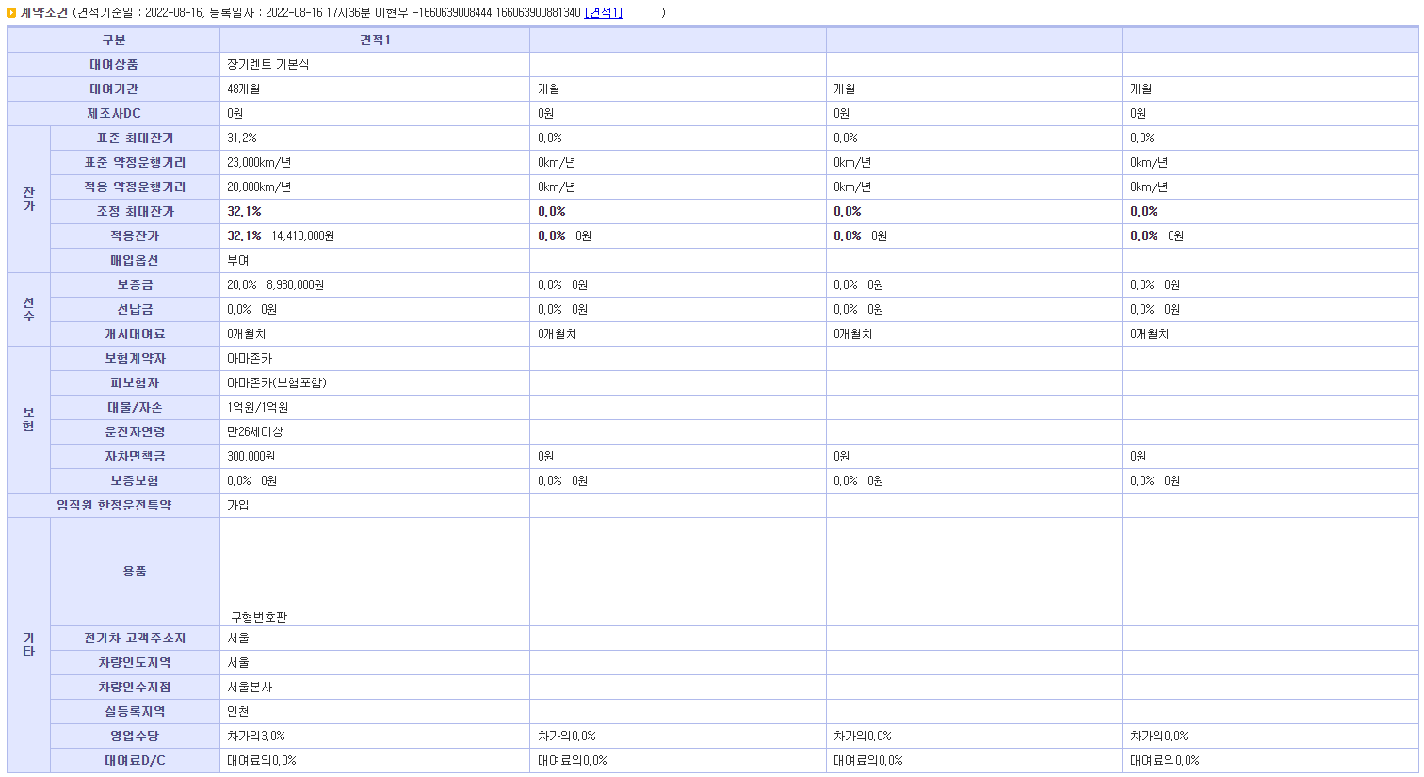
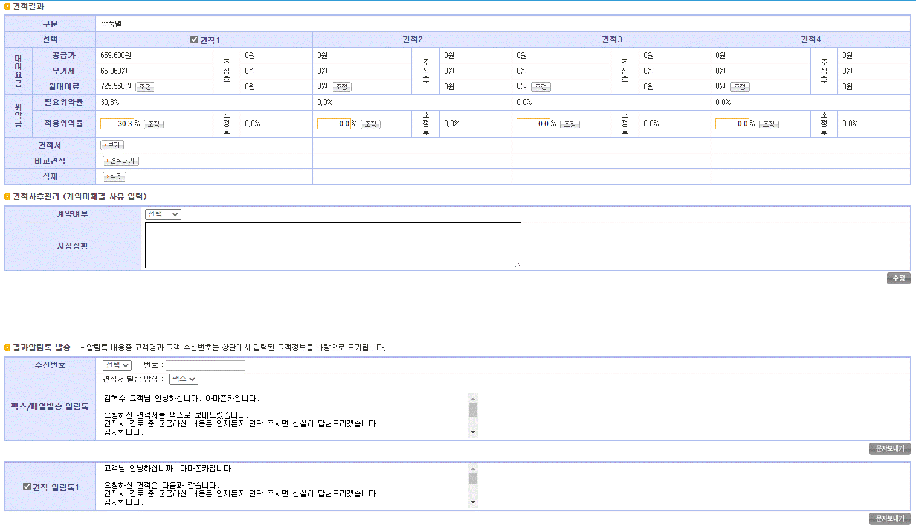
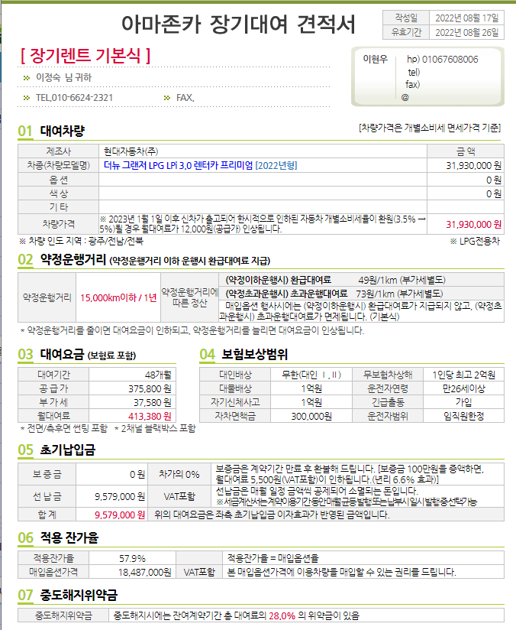
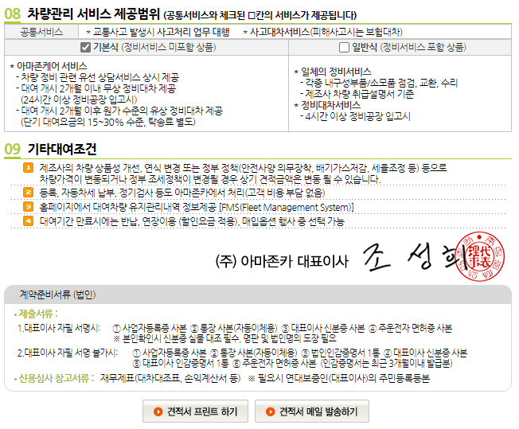
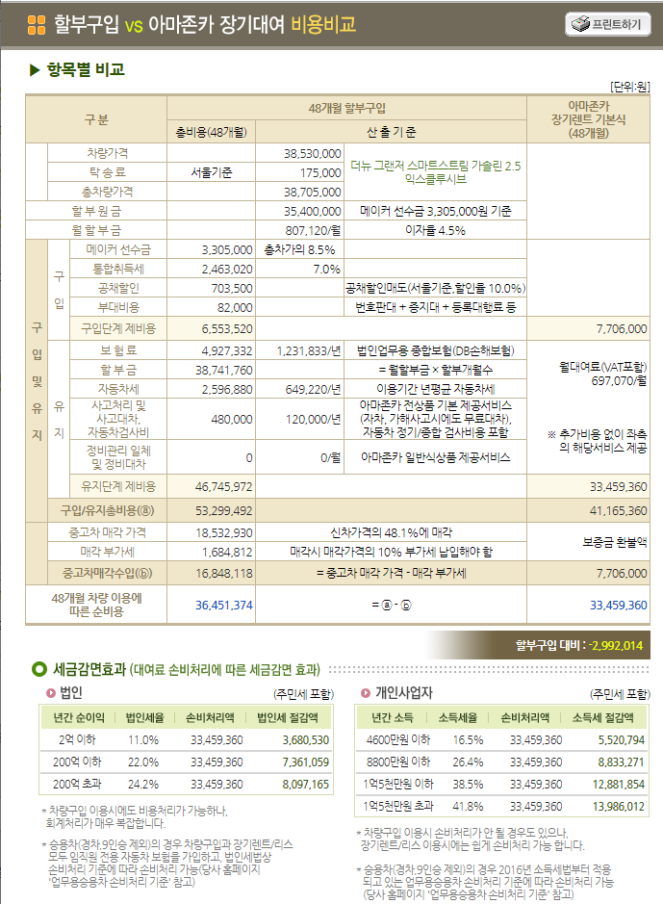
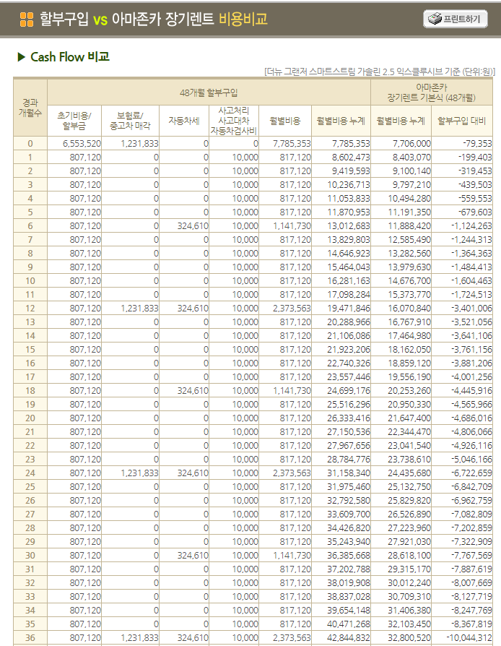
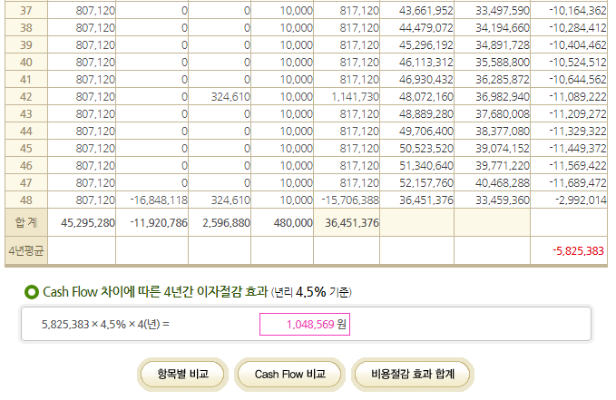
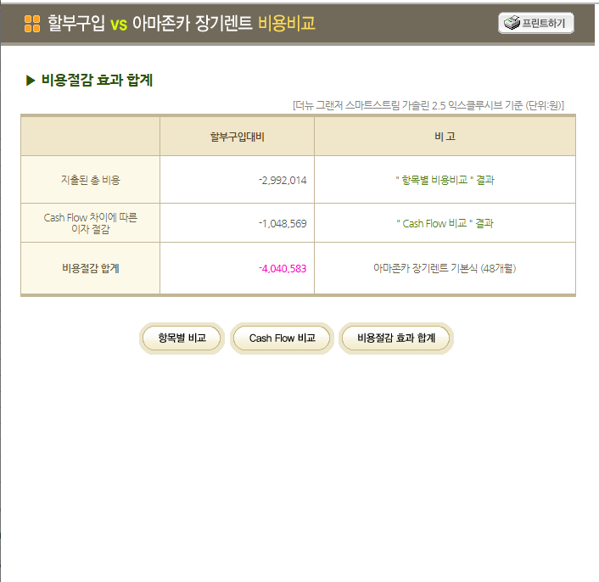
2 | 영업관리 - 견적관리 | 신차다중견적내기

재리스견적내기
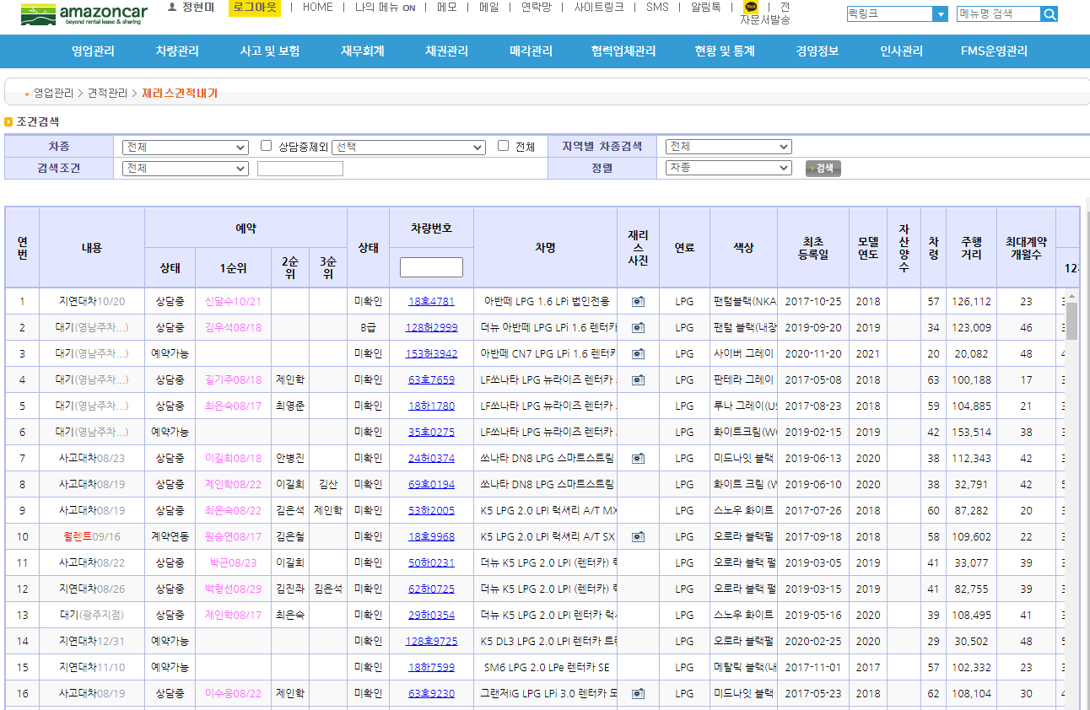
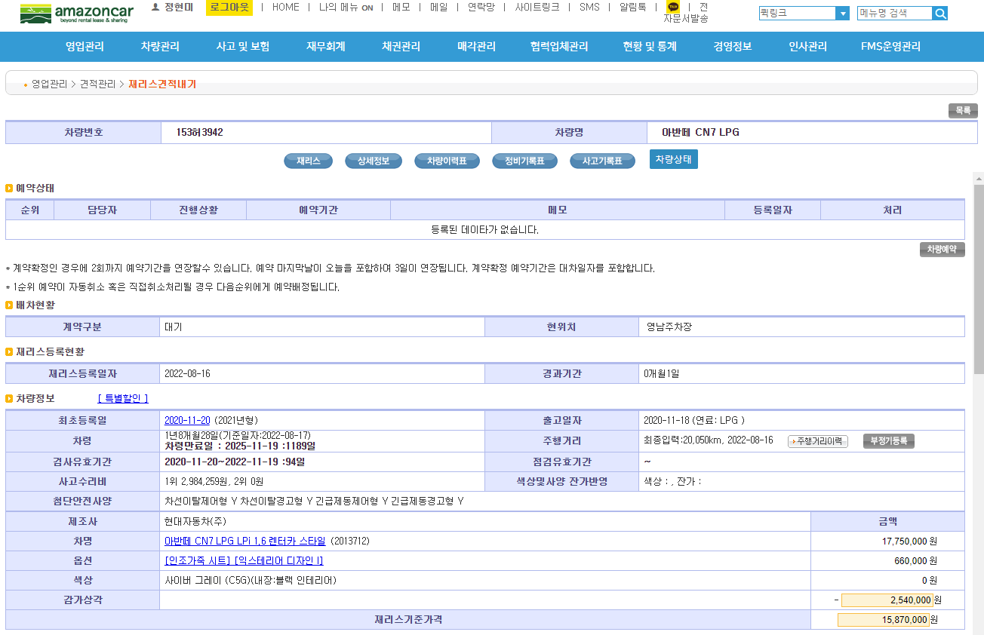
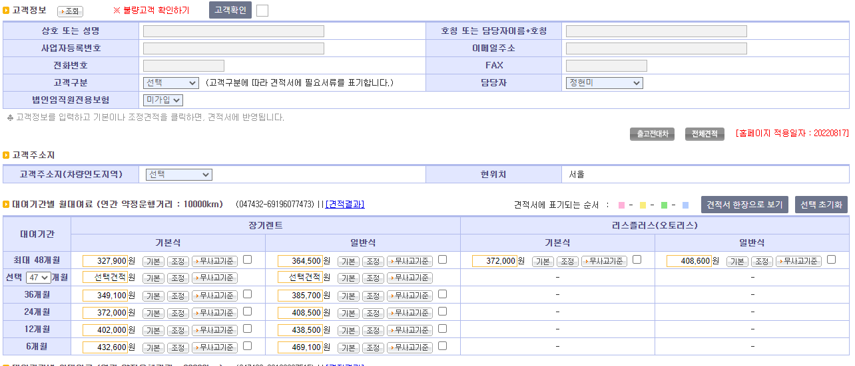
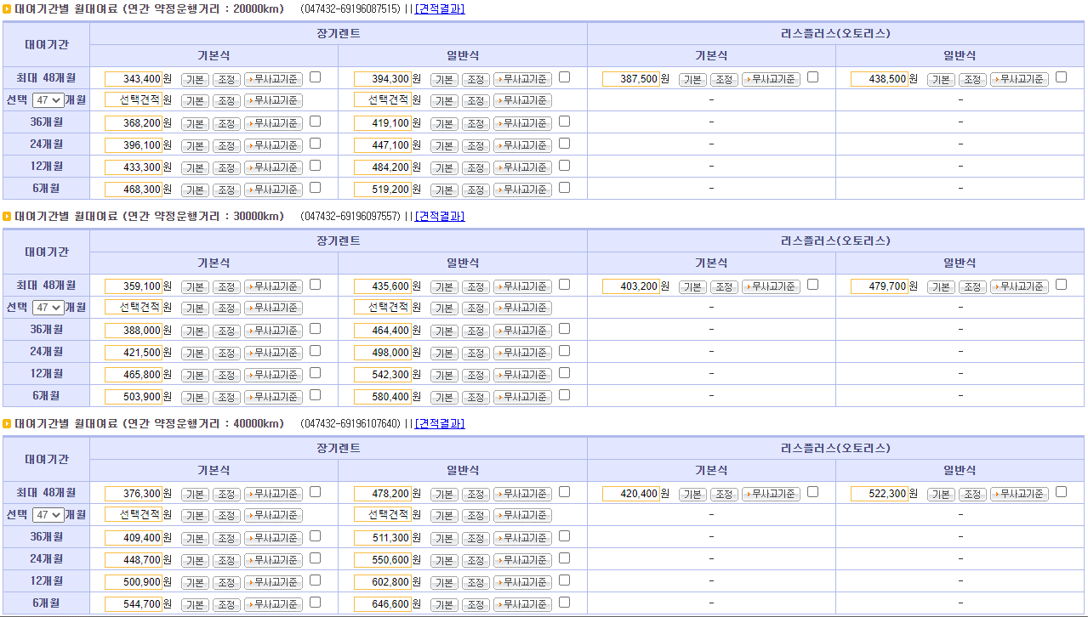
4 | 영업관리 - 견적관리 | 재리스견적내기
 | 매일새벽에 배치로 전체 돌림(재리스 200~300여대, 월렌트 등)
 | 이후 개별적으로 한 자동차만 세부페이지에서 전체견적 버튼 클릭하여 개별견적할수 있고,
 | 기존견적에서 고객사항만 반영한 기본견적이나, 계약조거을 변경해서 다시 견적할수 있는 조정견적도 할수 있음

엑셀
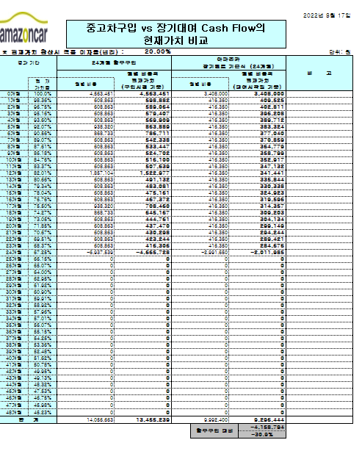
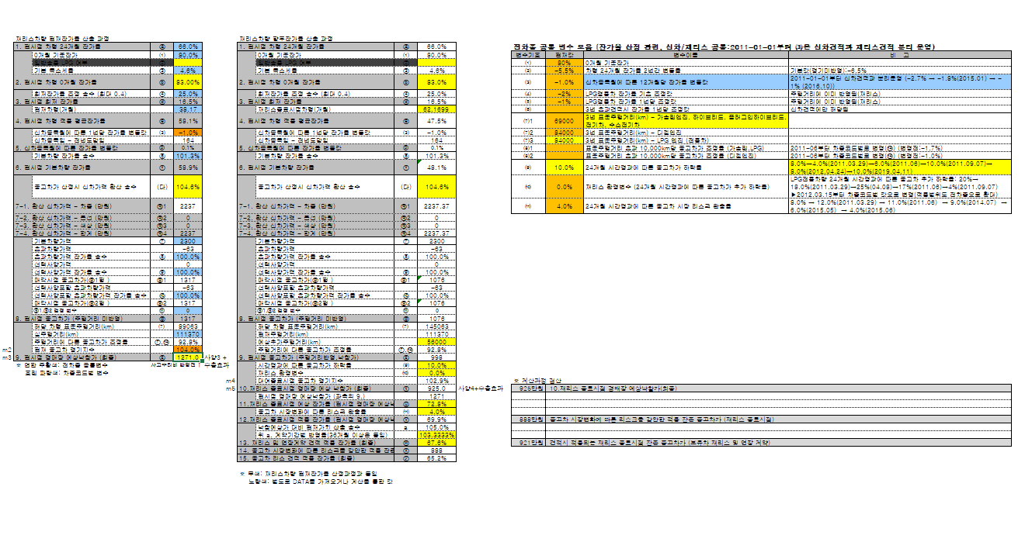
* 엑셀시트

위와 같이 시트가 나눠저 있음.
상품별(옵)견적, 신차-효율은 신차기준이고, 나머지는 중고차 기준임
공통변수
ESTI_COMM_VAR
(고정값 위주)
차량가격,
차종코드외 입력
최종대여요금 및 해지위약율 계산
견적서인쇄물
신차견적 엑셀화면

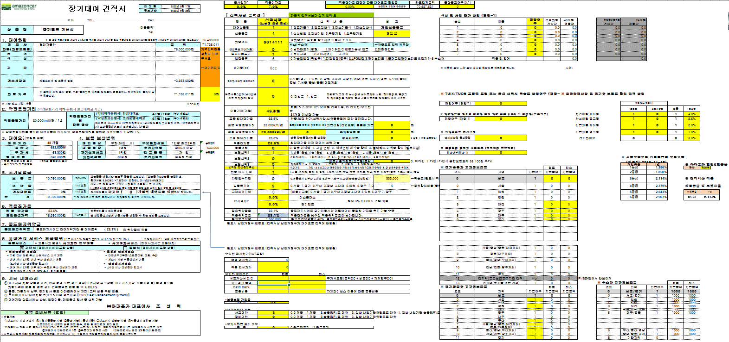
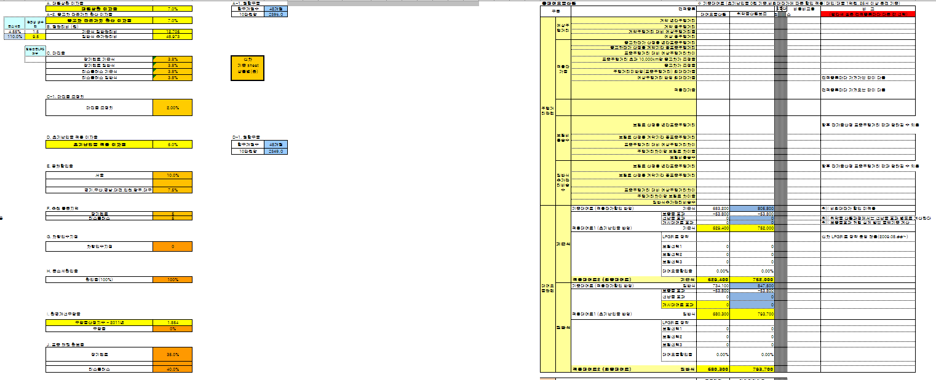

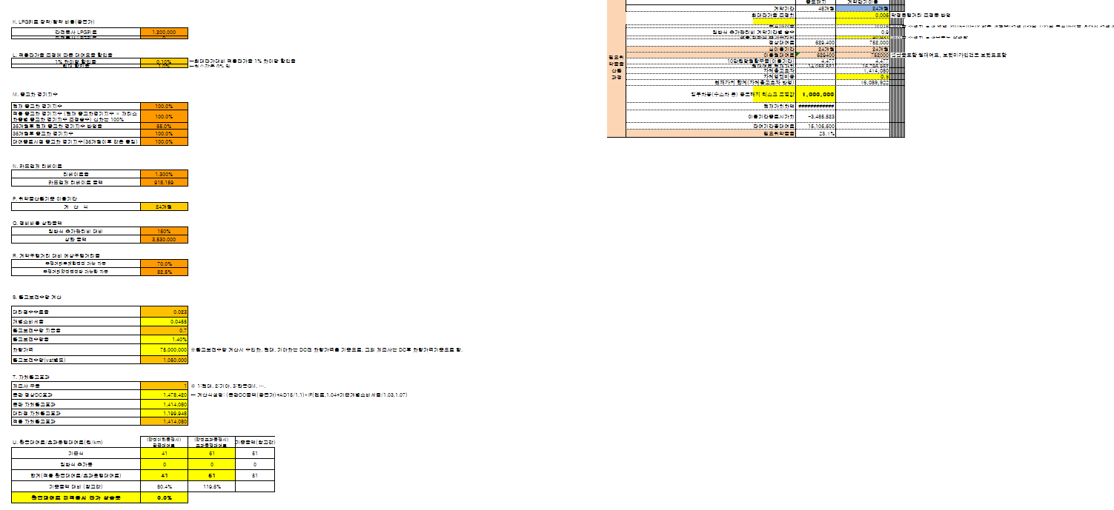

견적 비용비교

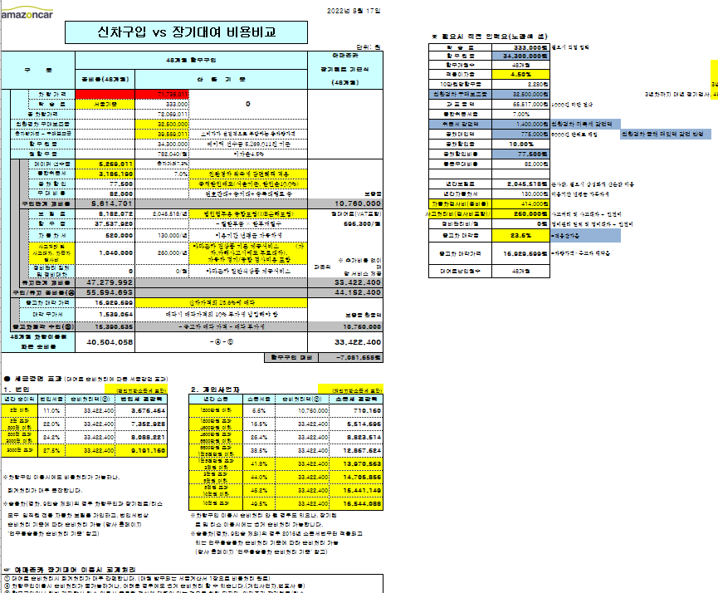
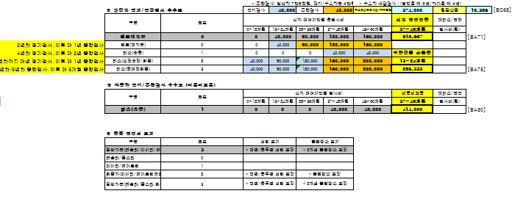

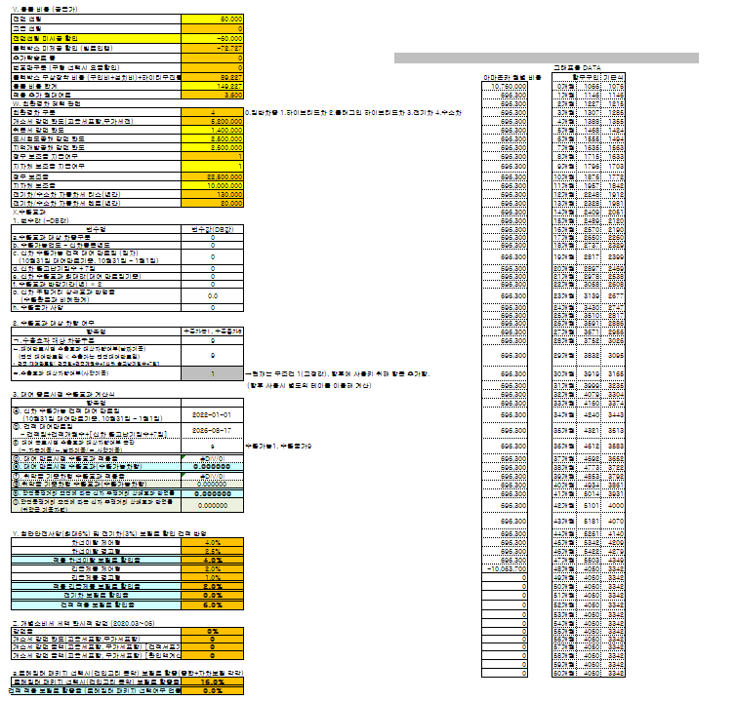

대여요금 계산
차종분류별변수
ESTI_CAR_VAR
(차종분류별로 관리)

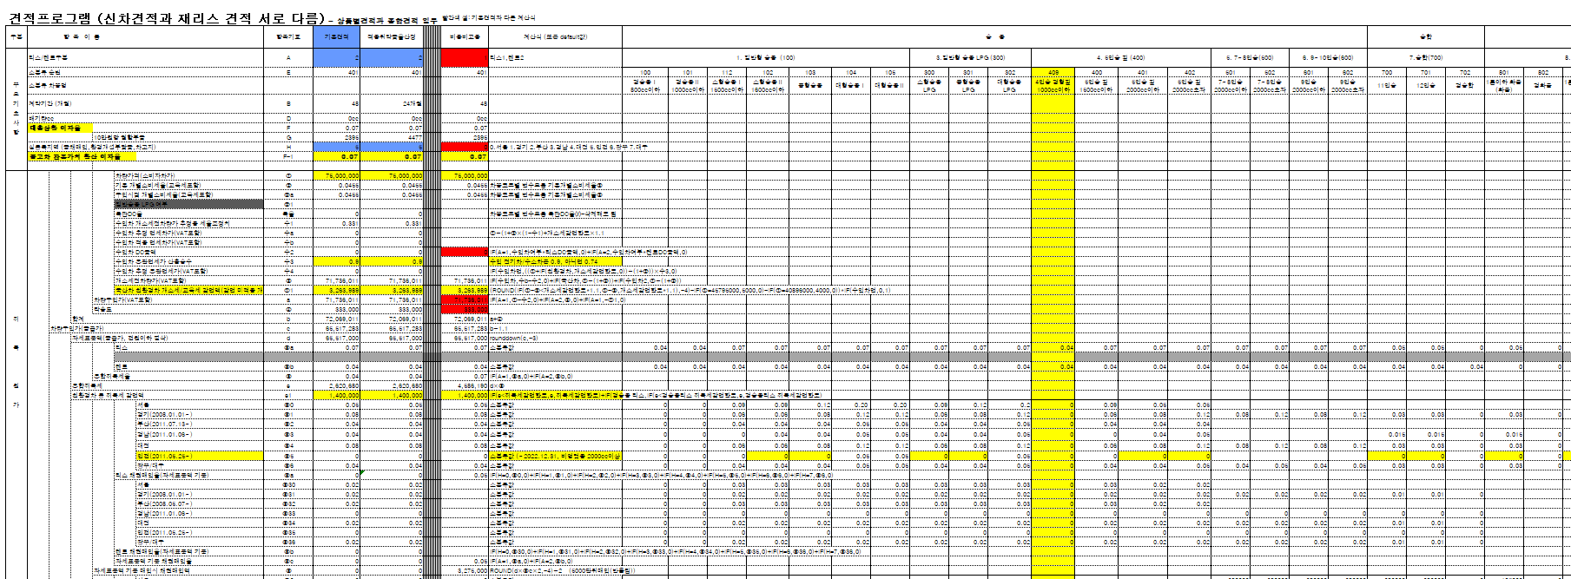
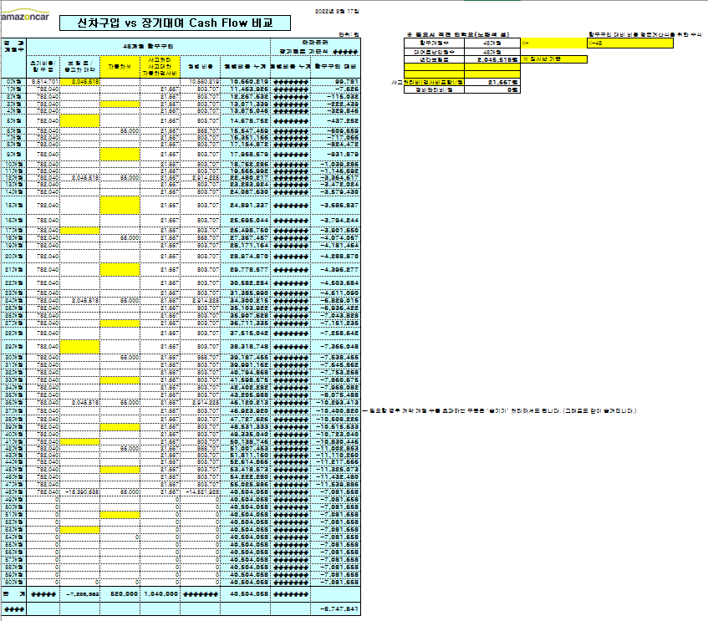

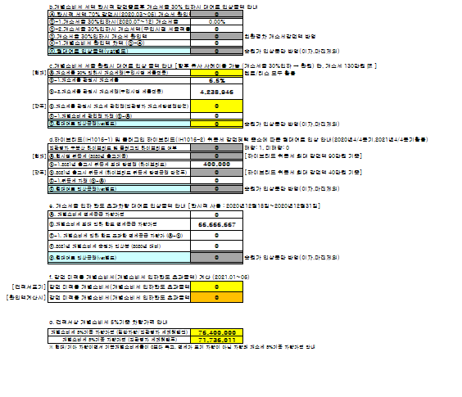

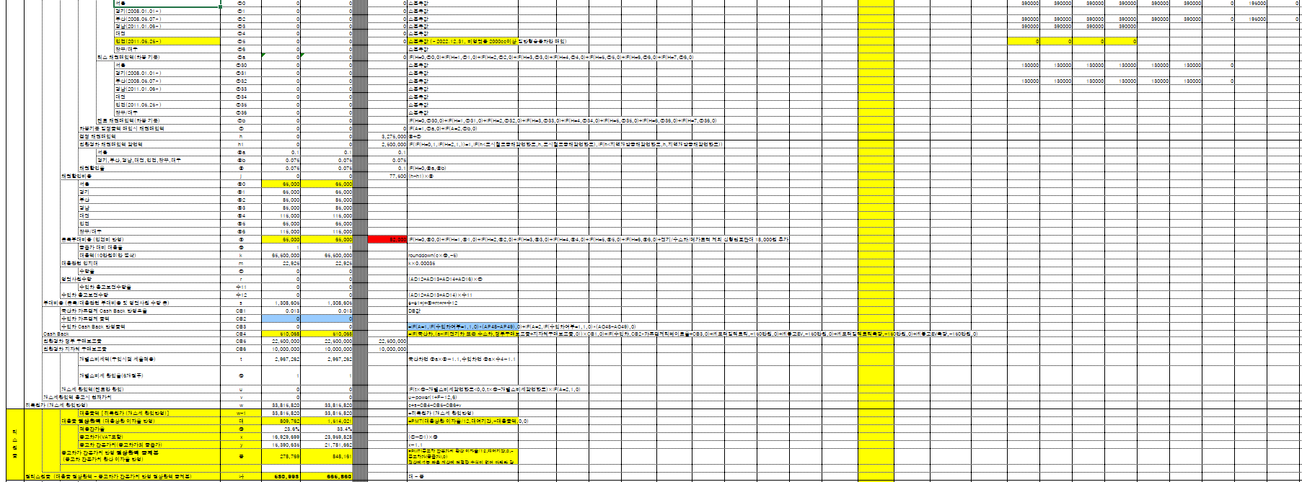

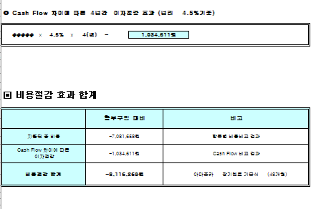

잔가계산
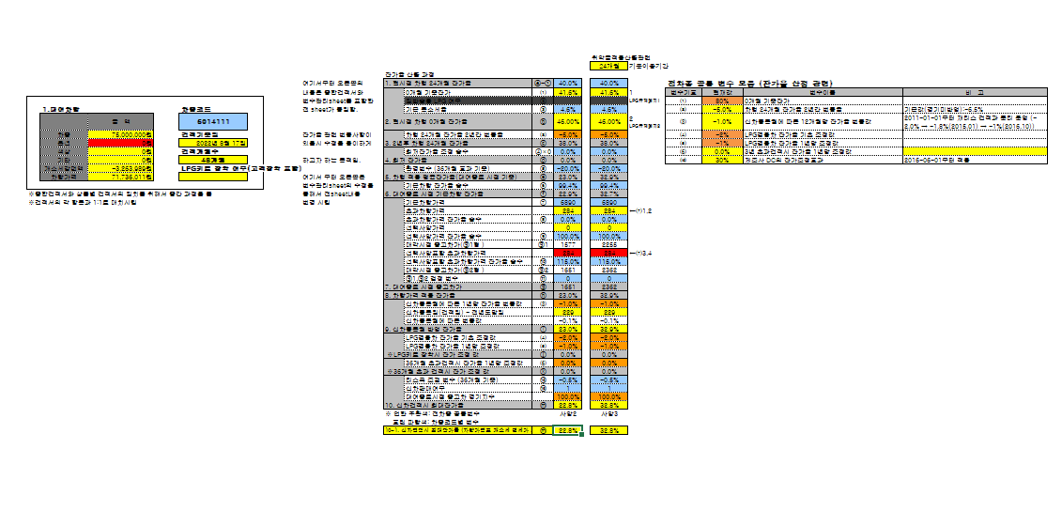

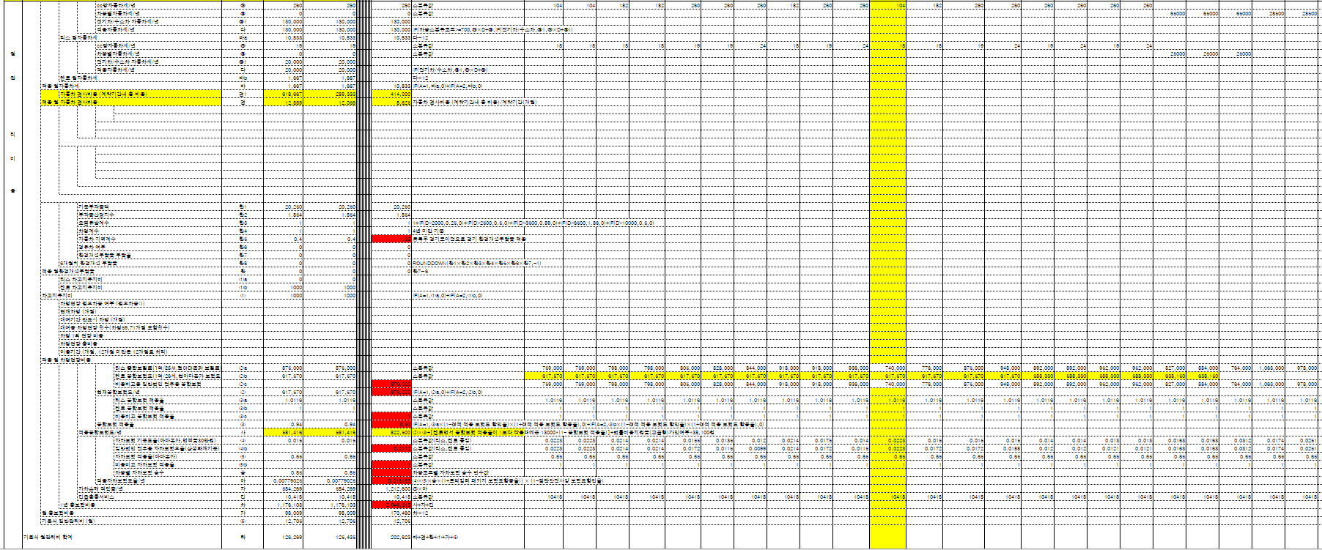

차종코드별변수
ESTI_JG_VAR
ESTI_JG_OPT_VAR
(재리스견적동일)

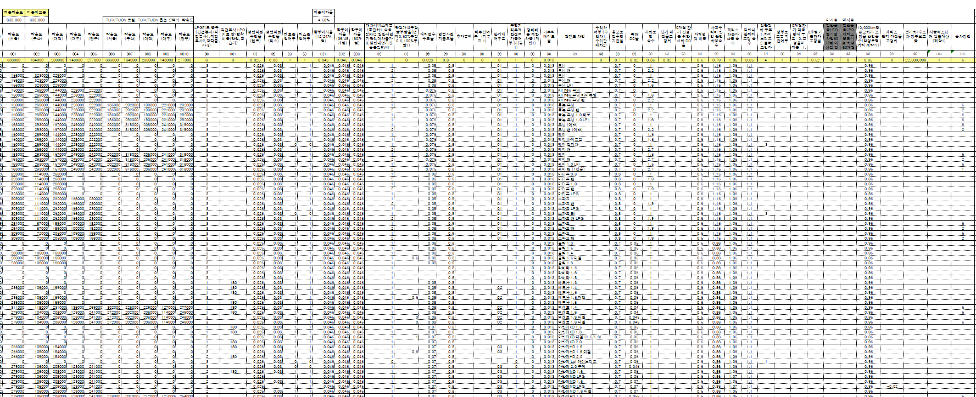
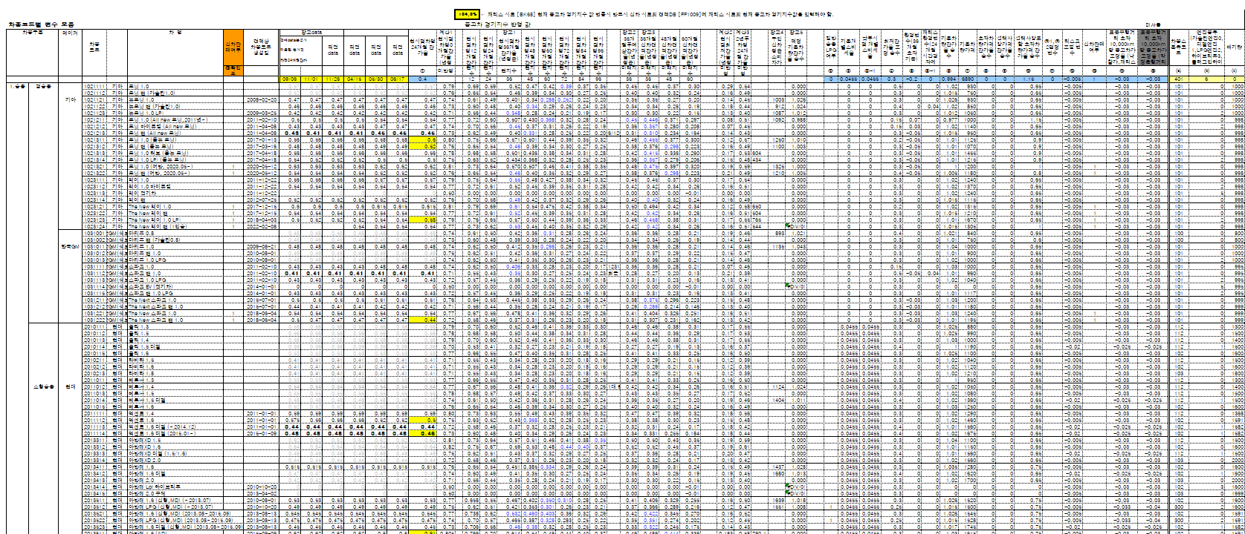
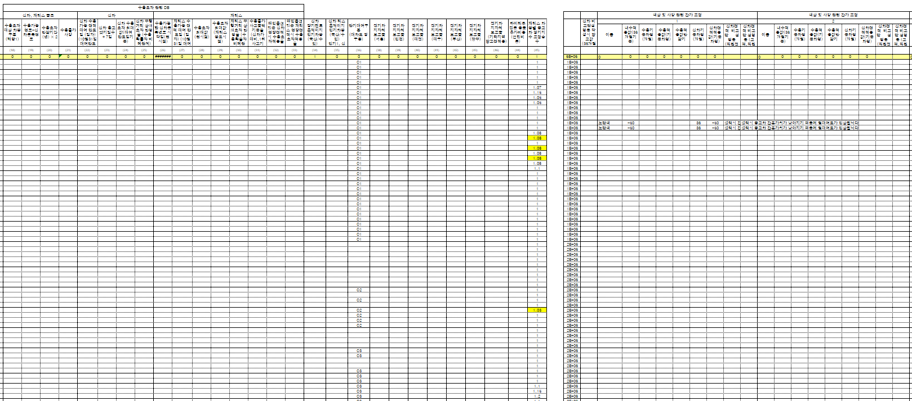
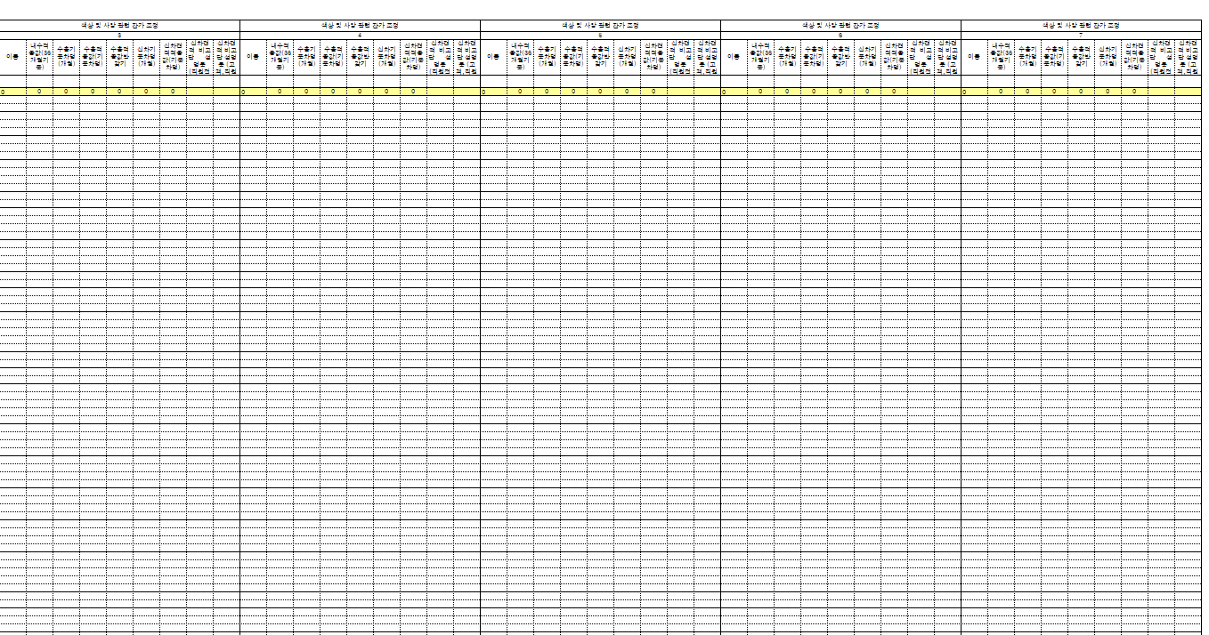
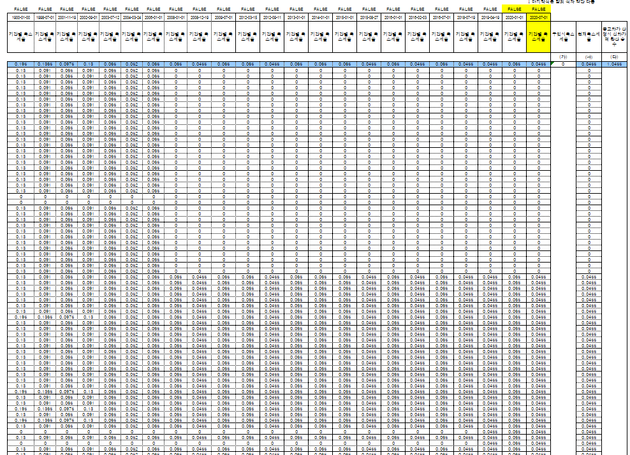

공통변수
ESTI_COMM_VAR
(고정값 위주)
최종대여요금 및 해지위약율 계산
견적서인쇄물

재리스견적화면 | 3

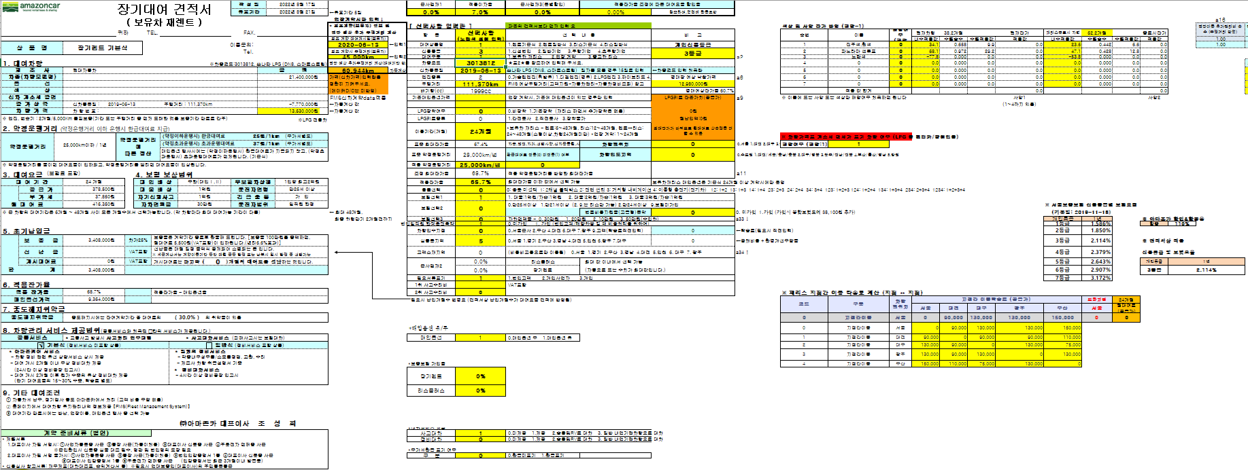
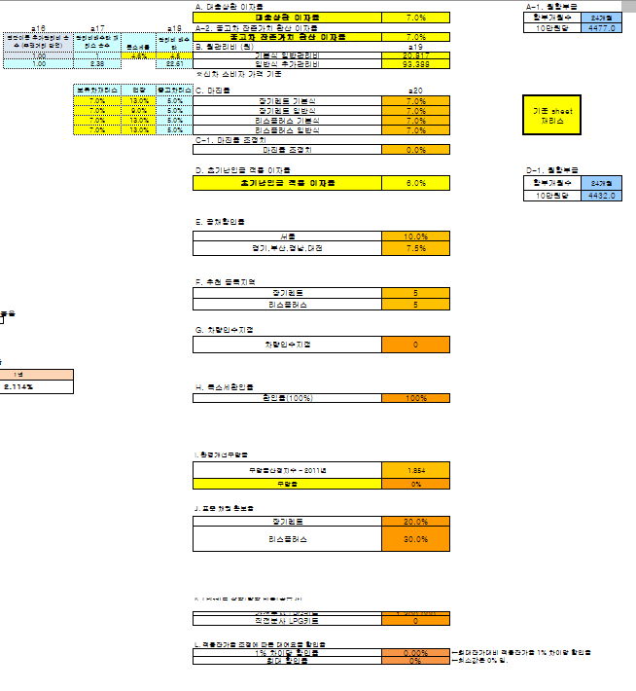
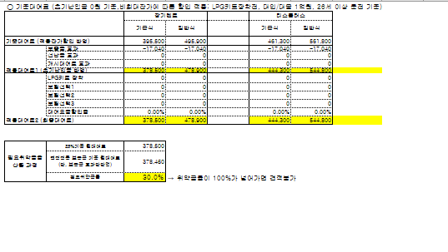

대여요금 계산
차종분류별변수
ESTI_CAR_VAR
(차종분류별로 관리)

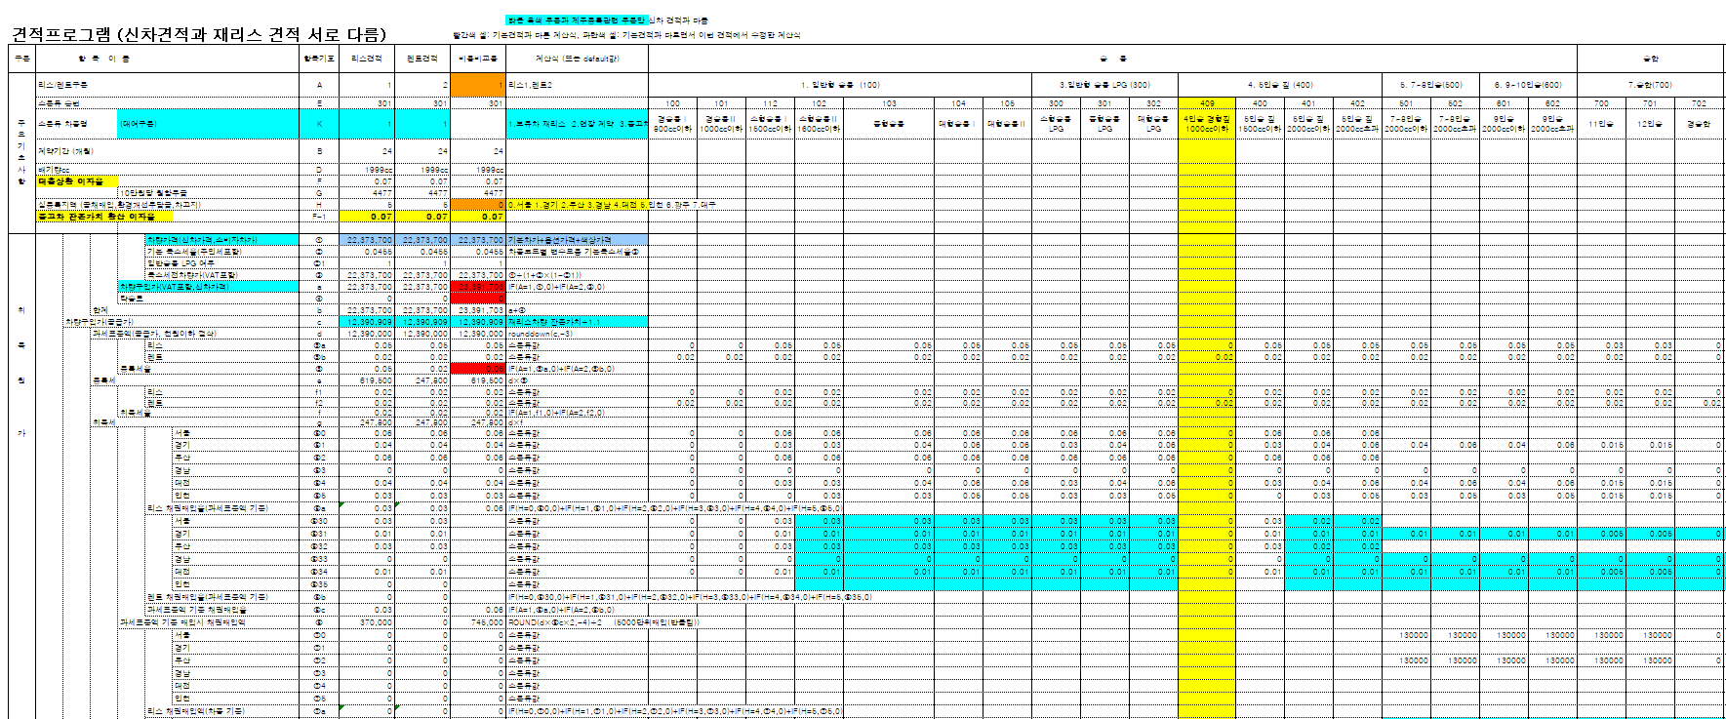

견적 비용비교

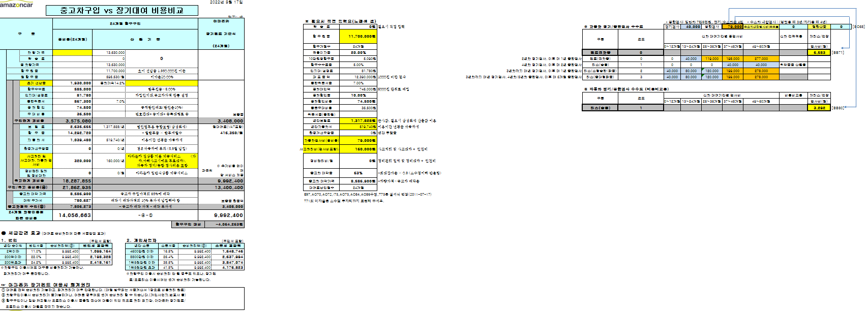

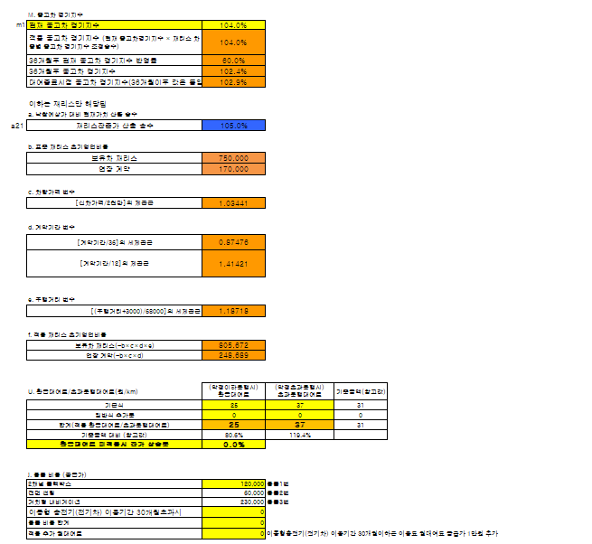

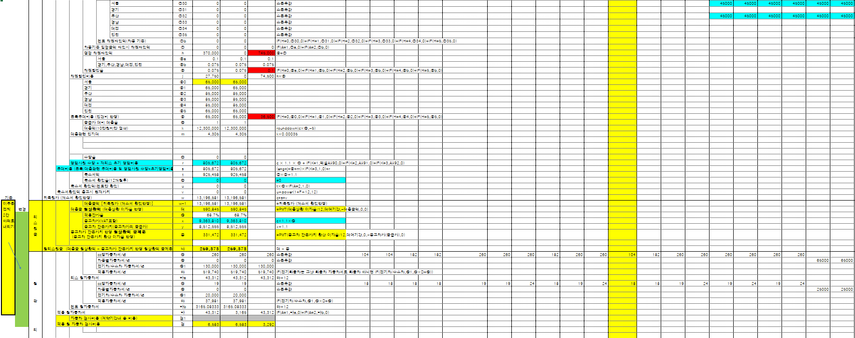

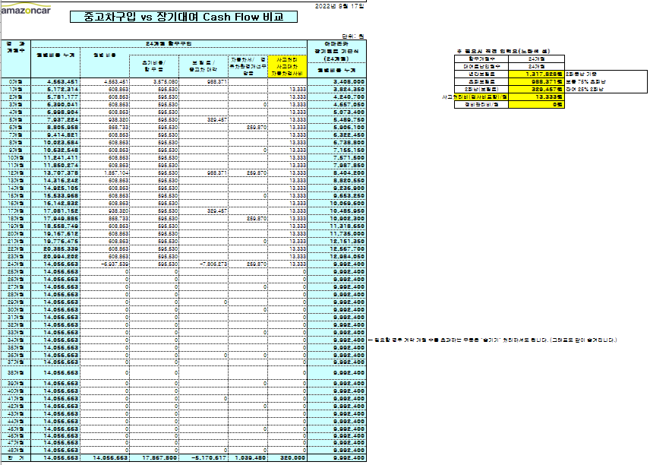







잔가 및 중고차가 계산

